Capa
Referências:
1 -
2 -
3 -
4 -

Notas:
1 -
2 -
3 -
4 -

 |  |  |  |  |  | 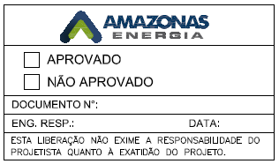

Rev. | Contratada-Aprov | Projetista-Aprov. | Data | Data | Eletrobras Dist. Amazonas
R E V I S Õ E S
 |  | AMAZONAS DISTRIBUIDORA DE ENERGIA S.A DEPARTAMENTO DE ENGENHARIA E OBRAS – DTE |  |  |  | Visto:
 |  |  |  |  |  | Aprovado:
 |  |  |  |  |  | Data:
SISTEMA DE TRANSMISSÃO MANAUS |  |  |  |  |  | N.º DOCUMENTO

LISTA DE CABOS

